상품제안서
윈디 미니에어 핸디선풍기 C타입 1200mAh | 상품코드: S27255

 |  |  |  |  |  |  | 02-713-8555 | www.synergygift.co.kr
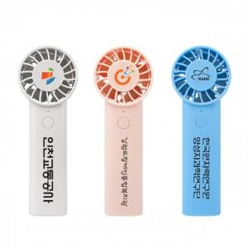 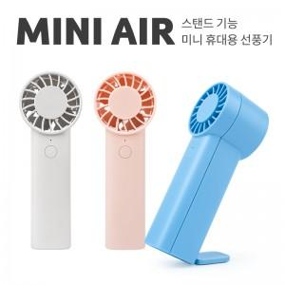

【상세/제작정보】

【인쇄/포장옵션】 | 풀칼라 / 포장지포장

【공급단가】 | 수량 | 50~ | 100~ | 300~ | 1,000~ | 3,000~
*VAT별도 | 핑크 | 5,500원 | 5,400원 | 5,150원 | 4,940원 | 4,840원
 | 블루 | 5,500원 | 5,400원 | 5,150원 | 4,940원 | 4,840원

【상품 URL】 | https://www.synergygift.co.kr:443/src/goods_detail.php?gdno=27255

